交换机及电脑桌
北仑中学机房交换机及电脑桌预算清单
2019-07-31
序号 | 设备名称 | 品牌及型号 | 基本参数 | 单位 | 数量 | 单价 | 小计
1 | 四号机房及5楼小机房 | 众力钢静电地板 | 全钢外壳结构，优质水泥填充，1.2MM高耐磨防火板贴面，底面采用ST14拉伸板，支座使用钢板压成型，丝杆高度可任意调节，横梁选用方管制作。全钢无边防静电地板需选用足够厚度的优质钢板，在冲压和焊接后( 64个焊点) 进行整形处理，并以高强度发泡水泥填充，使得全钢活动地板的边角坚硬无比，大大加强地板边沿的承载能力和足够的平整度及装饰性。★表面平面度：≤0.60MM★相邻边垂直度：≤0.30MM★机械性能：当挠度=2mm时，集中载荷＞3560N；当挠度=2mm时，均布载荷＞6400N/㎡，极限集中载荷＞11750N★阻燃性能：板基不然A1级，贴面E1级 | 平方 | 168
2 | 交换机 | RG-DS5730-48GT4SFP-L | ★交换容量≥336Gbps ★转发性能≥87Mpps， ★固化10/100/1000M以太网端口≥48，固化1G SFP光接口≥4个；整机最大可用千兆口≥52 要求所投设备MAC地址≥12K，要求提供官网截图 ★要求所投产品支持防雷等级≥6KV，提供官网截图 要求设备采用静音无风扇节能设计，要求提供官网截图 ★工作温度0-50° ★支持静态路由、RIP、OSPF、VRRP等三层路由协议,同时支持虚拟路由器冗余协议（VRRP），有效保障网络稳定，提供官网截图，提供官网截图 ★支持基本的QinQ，支持灵活的QinQ 支持专门针对CPU的保护机制，能够针对发往CPU处理的各种报文进行流量控制和优先级处理，保护交换机在各种环境下稳定工作，要求提供官网截图。 ★支持专门基础网络保护机制，增强设备防攻击能力，即使在受到攻击的情况下，也能保护系统各种服务的正常运行，保持较低的CPU负载，从而保障整个网络的稳定运行，要求提供官网截图。 要求所投产品支持sFlow网络监测技术，可提供完整的第二层到第四层信息，可以适应超大网络流量环境下的流量分析，让用户详细、实时地分析网络传输流的性能、趋势和存在的问题要求提供官网截图。 支持虚拟化功能，最多可将多台物理设备虚拟化为一台逻辑设备统一管理，并且链路故障的收敛时间只需要毫秒级，要求提供官网截图。 ★要求所投产品支持ITU-TG.8032国际公有环网协议ERPS,并且链路故障的收敛时间≤50ms；要求提供官网截图。 ★支持RLDP，可快速检测链路的通断和光纤链路的单向性，并支持端口下的环路检测功能， 符合国家低碳环保等政策要求，支持IEEE 802.3az标准的EEE节能技术，要求提供官网截图。 要求所投产品必须支持线缆检测，可对线路进行正常、短路、断路、半断开状态进行检测，且能够检测到线缆发生故障的具体位置； ★提供工信部IPv4三层设备进网许可证复印件,且必须提供Ipv4入网测试报告；要求提供电信设备进网管理官方网站链接（标明是三层交换机入网证）和说明； 要求所投设备遵守国家标准的设计规则，并提供中国质量认证中心出具的《中国国家强制性产品认证证书》 ★支持云管平台，通过可上网的PC或者手机，即可完成部署，即插即用，并随时管理和监控网络状况，依托云端，整网便能提供上网实名认证，不用任何的附加软件和服务器 支持SNMPv1/v2C/v3、CLI(Telnet/Console)、RMON(1,2,3,9)、SSH、Syslog、NTP/SNTP、FTP、TFTP、Web | 台 | 1 |  | 0
3 | 学生桌 | 双人电脑桌订制 | 桌面大小1400*700mm,采用25MME1级“常迈特”生态环保板，钢架采用上海“宝钢”冷轧钢管，钢架管壁达到1.5MM厚度，钢脚采用30×60栯圆形焊管，横梁采用25×50方焊管，后封采用0.7优质冷轧钢板，左右各配主机箱钢架。整体经打磨、磷化、静电喷塑等工艺加工而成。桌子采用单层设计，符合人体工程学。电脑桌台面高750MM,液晶显示器可放于台面上，也可嵌入桌面。 桌体采用拆装设计。桌子尺寸可根据实际情况更改。 | 位 | 72 |  | 0
4 | 学生凳子 | 学生凳子 | 学生小方凳 | 把 | 90 |  | 0
5 | 机房网络布线 | 机房网络布线 | 六类网线、电源等材料 | 点 | 72 |  | 0
6 | 旧机房拆装费 | 旧机房拆装费 | 电脑桌、静电地板、电脑 | 项 | 1 |  | 0
7 | 机柜 | 嘉盛1米机柜 | 1米机柜（60*60） | 台 | 1 |  | 0
8 | 实物投影 | 台湾爱比 | 爱比V4K 800万像素 证件课堂实物展台投影仪摄像头同步教学 | 台 | 4 |  | 0
9 | 刷脸门禁 | 魔点G2 | 魔点G2 人脸识别门禁考勤机 动态人脸识别 钉钉智连 智能多功能一体机 企业办公云考勤机 G2主机(含锁) | 套 | 4 |  | 0
10 | 合计 |  |  |  |  |  | 0
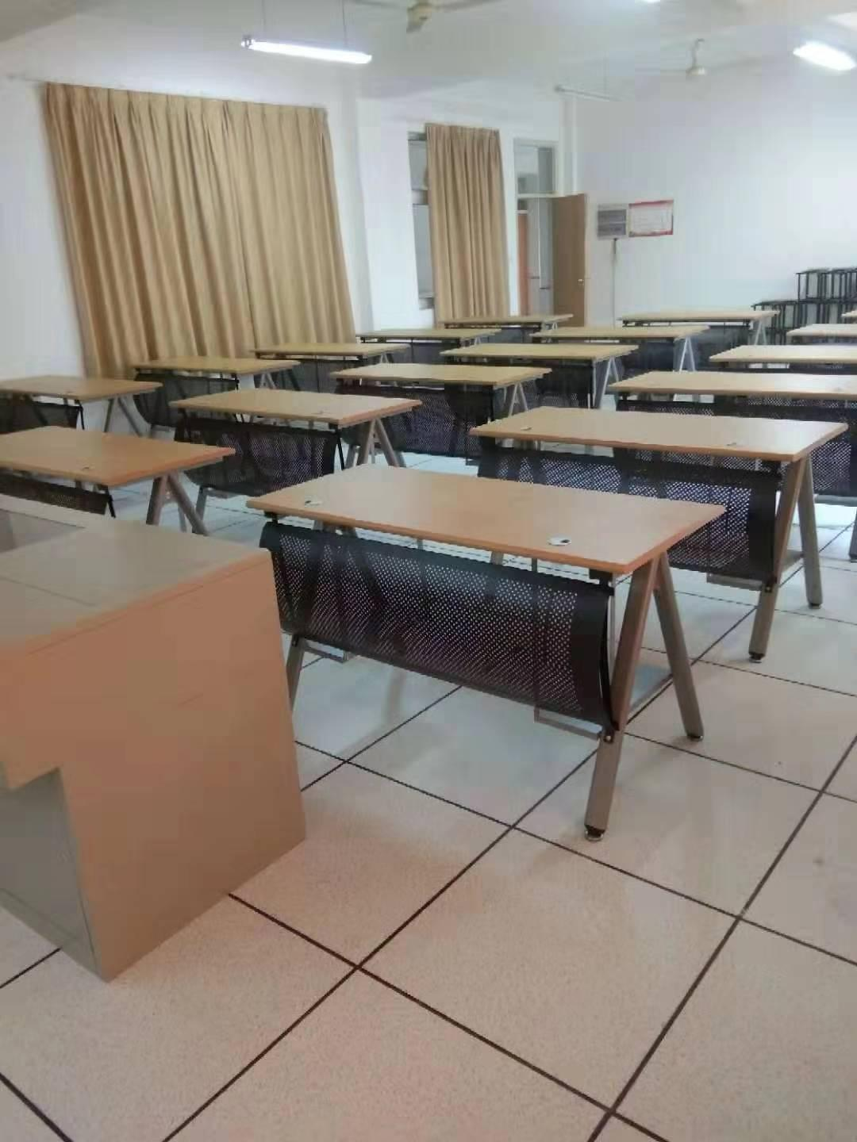

 |  | 电脑桌示意图：

